Sprint Backlog Sprint 2
Sprint Backlog Sprint 2

*** หมายเหตุ: กำหนดให้แต่ละ Sprint มีความยาว 1 สัปดาห์ (7 วัน)

Sprint No. | Product Backlog Items | Sprint Tasks | Volunteer | Initial Estimate of Effort | New Estimate of Effort Remaining at The End of Day… |  |  |  |  |  |  | Actual Time |  |  | Sprint 2
 |  |  |  |  | 1 | 2 | 3 | 4 | 5 | 6 | 7 |  | Initial Estimate of Effort |  | 111
2 | As a driver, I want to send a message to a passenger without revealing too much personal information so that I can communicate with them in a saver manner. | Database Design | นายเกรียงไกร ประเสริฐ | 3 | 3 | 0 | 0 | 0 | 0 | 0 | 0 | 3 | Actual Time |  | 110
 |  | Messaging Logic | นายเกรียงไกร ประเสริฐ | 8 | 8 | 4 | 0 | 0 | 0 | 0 | 0 | 8
 |  | User Interface | นายกฤต อินทรจินดา | 4 | 4 | 4 | 0 | 0 | 0 | 0 | 0 | 2
 |  | Action Logging Logic | นายเกรียงไกร ประเสริฐ | 8 | 8 | 8 | 2 | 0 | 0 | 0 | 0 | 8
 |  | Testing | นายกฤต อินทรจินดา นายธิติกร สุวรรณบุตรวิภา นายธนัชชา คำไล้ | 8 | 8 | 8 | 7 | 7 | 0 | 0 | 0 | 10 |  | 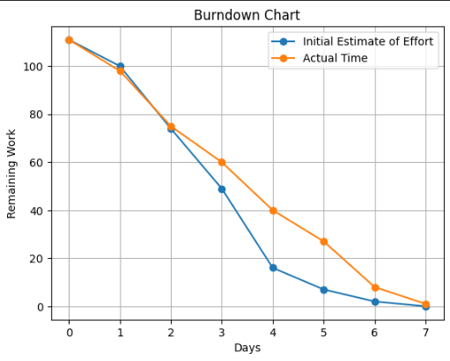
 |  | Document | นางสาวธันย์ชนก โสภา | 5 | 5 | 5 | 5 | 5 | 3 | 0 | 0 | 5
 | As a passenger, I want to get a notification when the driver is about to pick me up so that I can get myself ready or respond to the driver. | Database Design | นายเกรียงไกร ประเสริฐ | 3 | 3 | 3 | 0 | 0 | 0 | 0 | 0 | 4
 |  | Notification Trigger Logic | นายเกรียงไกร ประเสริฐ | 7 | 7 | 7 | 3 | 0 | 0 | 0 | 0 | 8
 |  | User Interface | นายเกรียงไกร ประเสริฐ | 4 | 4 | 4 | 4 | 0 | 0 | 0 | 0 | 3
 |  | Ride Status Integration | นายเกรียงไกร ประเสริฐ | 7 | 7 | 7 | 7 | 7 | 0 | 0 | 0 | 9
 |  | Testing | นายธนัชชา คำไล้ | 8 | 8 | 8 | 7 | 7 | 2 | 0 | 0 | 6
 |  | Document | นางสาวธันย์ชนก โสภา | 5 | 5 | 5 | 5 | 5 | 5 | 0 | 0 | 5
 | As a passenger, I want to give a review for each ride that I took to support the community. | Database Design | นายเกรียงไกร ประเสริฐ | 3 | 3 | 3 | 3 | 0 | 0 | 0 | 0 | 2
 |  | Review & Rating Logic | นายเกรียงไกร ประเสริฐ | 6 | 6 | 6 | 6 | 2 | 0 | 0 | 0 | 8
 |  | User Interface | นายเกรียงไกร ประเสริฐ | 4 | 4 | 4 | 4 | 4 | 0 | 0 | 0 | 3
 |  | Auto-Approval Logic | นายเกรียงไกร ประเสริฐ | 7 | 7 | 7 | 7 | 7 | 3 | 0 | 0 | 7
 |  | Data Validation | นายเกรียงไกร ประเสริฐ | 6 | 6 | 6 | 6 | 6 | 6 | 2 | 0 | 6
 |  | Testing | นายศิรวิทย์ ขจรศรี | 8 | 8 | 8 | 7 | 7 | 6 | 6 | 0 | 6
 |  | Document | นางสาวธันย์ชนก โสภา | 5 | 5 | 5 | 5 | 5 | 5 | 5 | 0 | 5
 |  | Deploy | นายเกรียงไกร ประเสริฐ | 2 | 2 | 2 | 2 | 2 | 2 | 2 | 0 | 2
 | รวม |  |  | 111 |  |  |  |  |  |  |  | 110

